Pasaporte
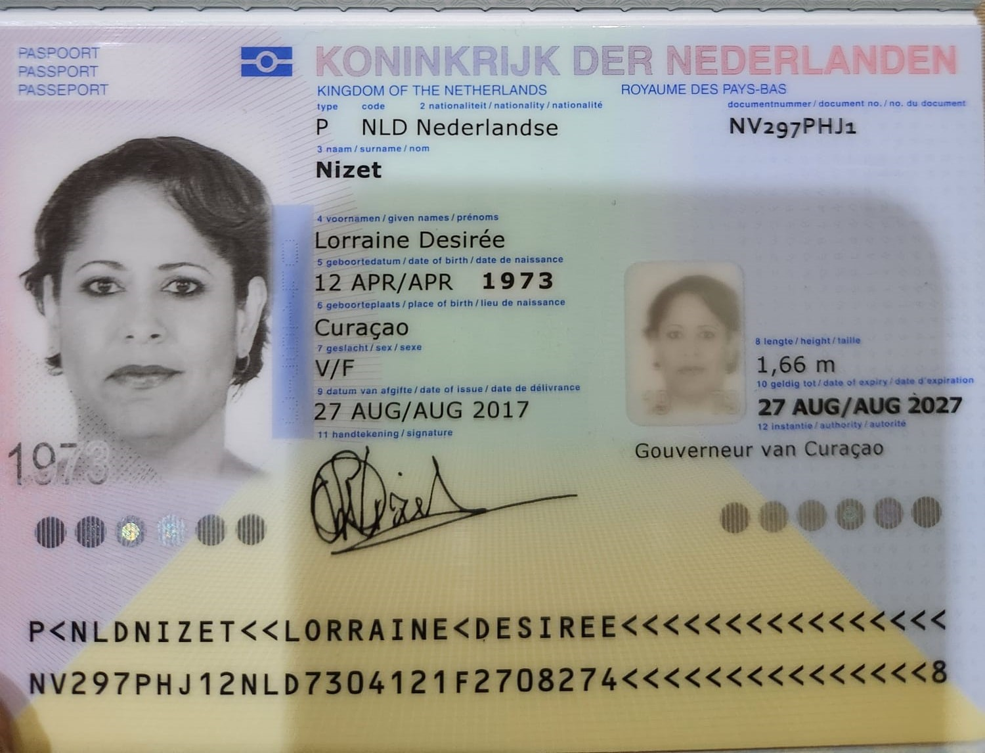

Nombres | Lorraine | Desirée
Apellido | Nizet
Pasaporte | NV297PHJ1
Fecha de nacimiento | 1973-04-12
Edad | 51

Nombres: Lorraine Desirée Apellido: Nizet Pasaporte: NV297PHJ1 Fecha de nacimiento: 12 abril 1973 Edad 51
599 9 5241005 / nizet25@yahoo.com - Marigotweg #17

